상품제안서
페니체 가죽 원형 네임택 | 상품코드: S16329

 |  |  |  |  |  |  | 02-713-8555 | www.synergygift.co.kr
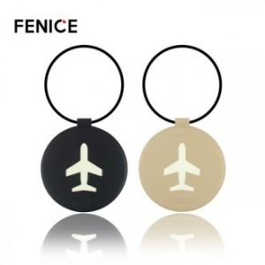

【상세/제작정보】 | <p>* 주문 제작 상품으로 납기까지 약 2주 정도 소요됩니다 .</p><p>* 100개이하 구매 불가능 / 컬러 MOQ 100개입니다.</p><p>* 불박 인쇄 사이즈 4X2cm 이내 무료​​&nbsp;</p>

【인쇄/포장옵션】 | 불박, 금박 / OPP(비닐)

【공급단가】 | 수량 | 100~ | 300~ | 500~ | 1,000~ | 3,000~
*VAT별도 | 단가 | 4,720원 | 4,550원 | 4,370원 | 4,200원 | 4,090원

【상품 URL】 | https://www.synergygift.co.kr:443/src/goods_detail.php?gdno=8968

